Solicitud gráfica
 | Área: | Ciencias Naturales |  |  | Fecha:
 | Grado: | 11 |  |  | 2015-08-30
 | Título del tema: | Fenómenos ondulatorios |  |  | ¿Cuaderno de estudio o recurso? | Recurso
 | Editor: | Diana García |  |  | Motor del recurso | M5A

 | Código guión o recurso: | CN_11_04_CO_REC70 | ← Para determinar este código, visite la hoja de Ayuda
 |  |  |  |  | ESPECIFICACIÓN DE ARCHIVOS A ENTREGAR
Núm. | Archivo Shutterstock o ruta en web | Imagen para: | Tipo | Ubicación de la imagen en el recurso M5A | Nombre imagen SMALL | Tamaño imagen SMALL | Nombre imagen ZOOM | Tamaño imagen ZOOM | Descripción | Observaciones
IMG01 | Ver observaciones | Recurso M5A | Ilustración | Contenido | CN_11_04_CO_REC70_IMG01n.png | 286 x 286 px | CN_11_04_CO_REC70_IMG01a.png | 500 x 500 px | Refracción de un rayo. | 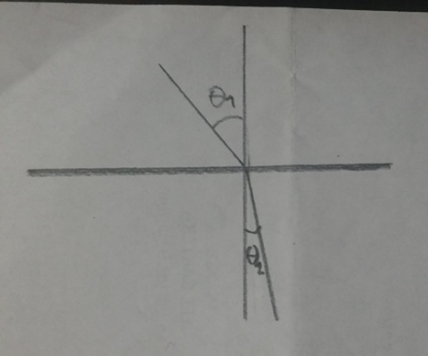 Ilustrar. Notar que el primer ángulo (theta 1) es mayor que el ángulo 2 (theta 2), tal y como se muestra en la imagen.
IMG02 | 59108209 | Recurso M5A | Fotografía | Contenido | CN_11_04_CO_REC70_IMG02n.png | 286 x 286 px | CN_11_04_CO_REC70_IMG02a.png | 500 x 500 px | Copa con agua deformando líneas | 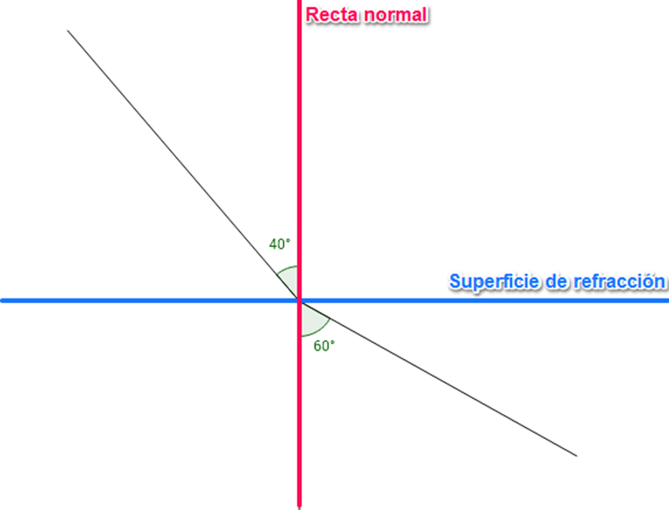 Hacer esta imagen (o usar la que puse). Lós ángulos deben ser 40° y 60°, y es importante que en verdad esos sean los ángulos que hay, no sólo los números que se ponen.
IMG03 | Ver observaciones | Recurso M5A | Fotografía | Contenido | CN_11_04_CO_REC70_IMG03n.png | 286 x 286 px | CN_11_04_CO_REC70_IMG03a.png | 500 x 500 px | Plano con un rayo desviándose | 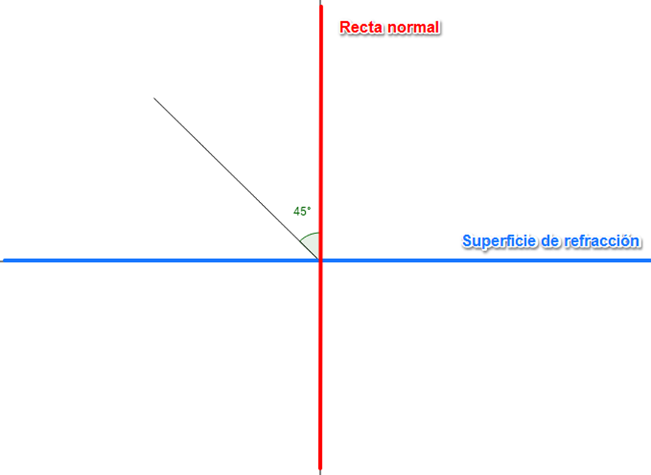 Hacer esta imagen (o usar la que puse). El ángulo debe ser de 45°; es importante que en verdad ese sea el ángulo de la recta en la imagen.
IMG04 | Ver observaciones | Recurso M5A | Ilustración | Contenido | CN_11_04_CO_REC70_IMG04n.png | 286 x 286 px | CN_11_04_CO_REC70_IMG04a.png | 500 x 500 px | Plano con un rayo desviándose
IMG05 | 105899723 | Recurso M5A | Ilustración | Contenido | CN_11_04_CO_REC70_IMG05n.png | 286 x 286 px | CN_11_04_CO_REC70_IMG05a.png | 500 x 500 px | Luces apuntándo al cielo
IMG06 | Ver observaciones | Recurso M5A | Ilustración | Contenido | CN_11_04_CO_REC70_IMG06n.png | 286 x 286 px | CN_11_04_CO_REC70_IMG06a.png | 500 x 500 px | Rayo perpendicular al plano | 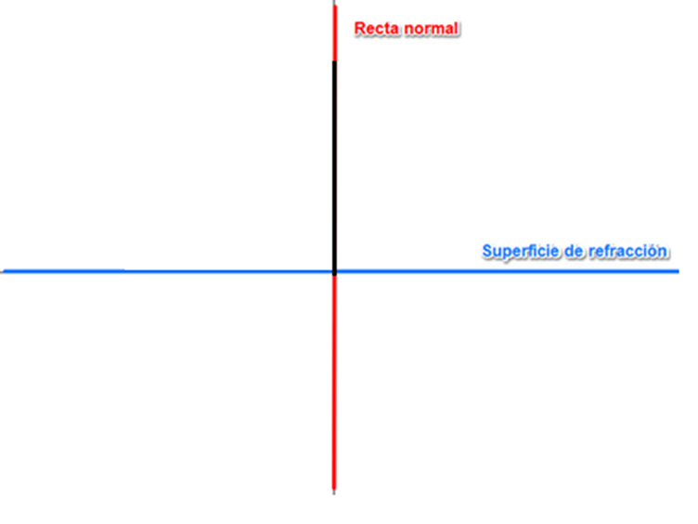 Ilustrar. Nótese que hay una línea negra sobre la roja.
IMG07 | Ver observaciones | Recurso M5A | Ilustración | Contenido | CN_11_04_CO_REC70_IMG07n.png | 286 x 286 px | CN_11_04_CO_REC70_IMG07a.png | 500 x 500 px | Rayo paralelo al plano | 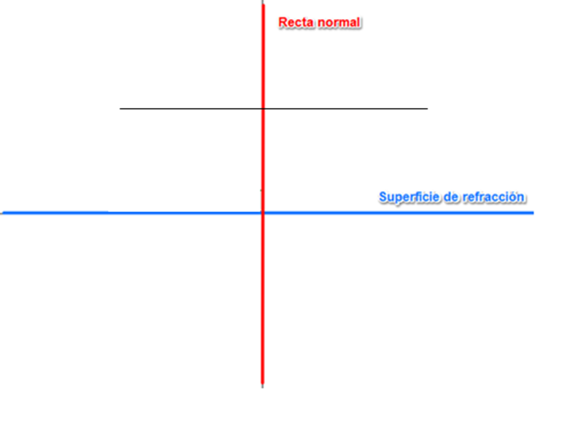 Ilustrar
IMG08 | Ver observaciones | Recurso M5A | Ilustración | Contenido | CN_11_04_CO_REC70_IMG08n.png | 286 x 286 px | CN_11_04_CO_REC70_IMG08a.png | 500 x 500 px |  | 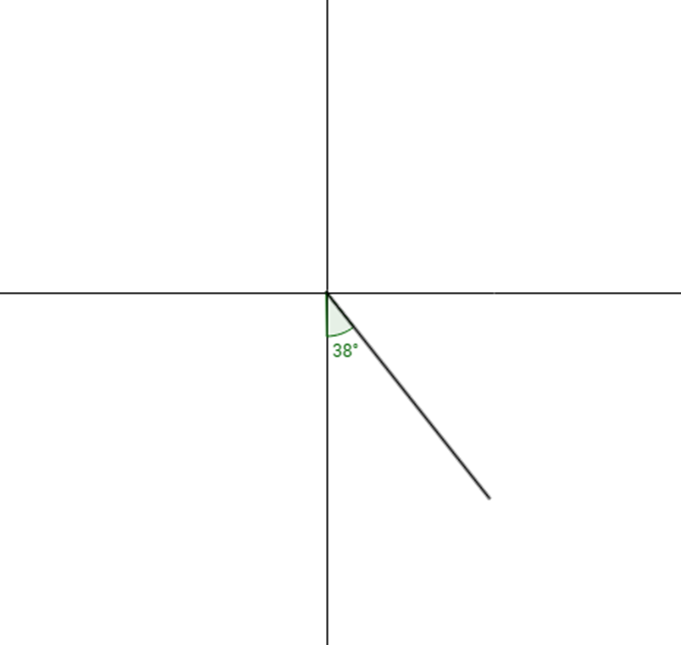 Ilustrar. Hacer que, como en las imágenes anteriores, la recta horizintal sea azul y tenga el texto "Superficie de refracción", y la vertical sea roja y con el texto "Recta normal".
IMG09 | Ver observaciones | Recurso M5A | Ilustración | Contenido | CN_11_04_CO_REC70_IMG09n.png | 286 x 286 px | CN_11_04_CO_REC70_IMG09a.png | 500 x 500 px |  | 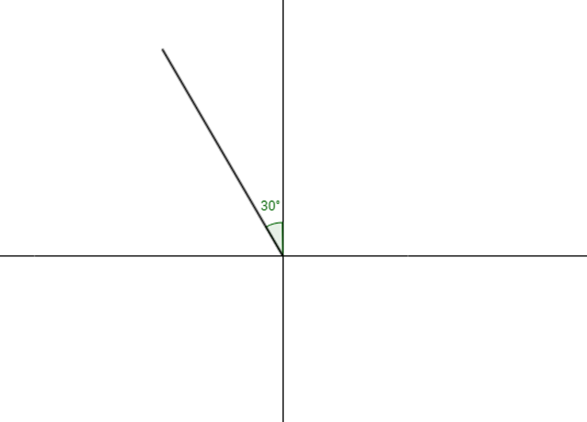 Ilustrar. Hacer que, como en las imágenes anteriores, la recta horizintal sea azul y tenga el texto "Superficie de refracción", y la vertical sea roja y con el texto "Recta normal".
IMG10 | Ver observaciones | Recurso M5A | Ilustración | Contenido | CN_11_04_CO_REC70_IMG10n.png | 286 x 286 px | CN_11_04_CO_REC70_IMG10a.png | 500 x 500 px |  | 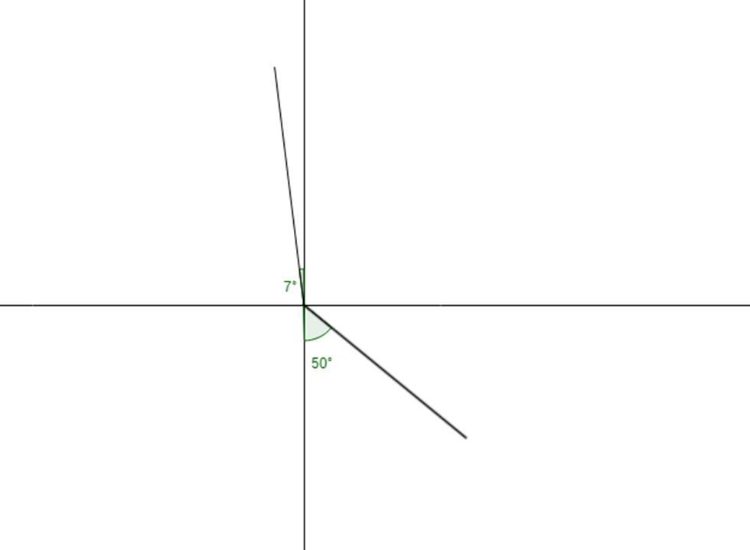 Ilustrar. Hacer que, como en las imágenes anteriores, la recta horizintal sea azul y tenga el texto "Superficie de refracción", y la vertical sea roja y con el texto "Recta normal".

